帳票管理メニュー
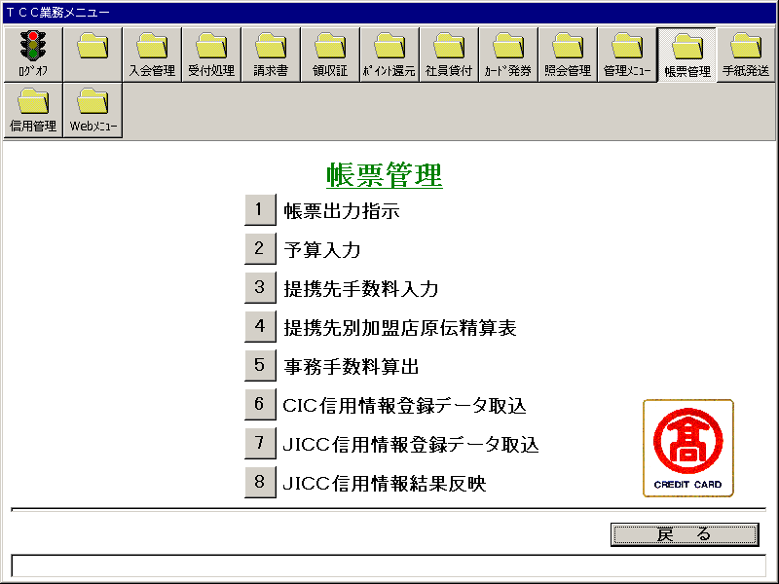
【画面レイアウト】

帳票出力指示
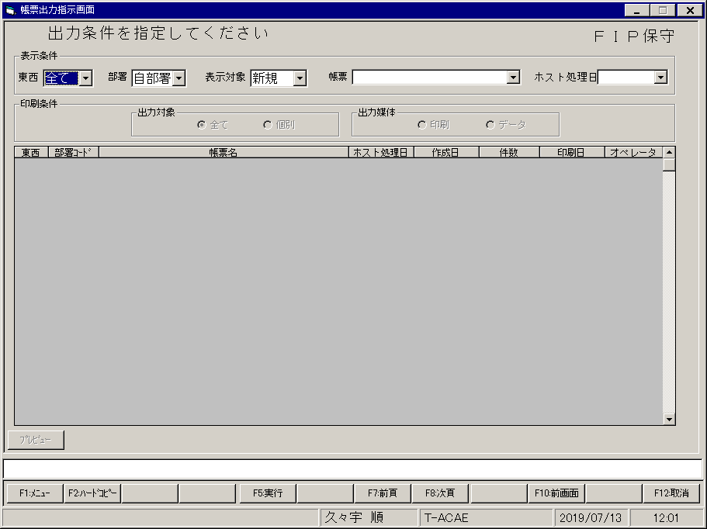
【画面レイアウト】

予算入力
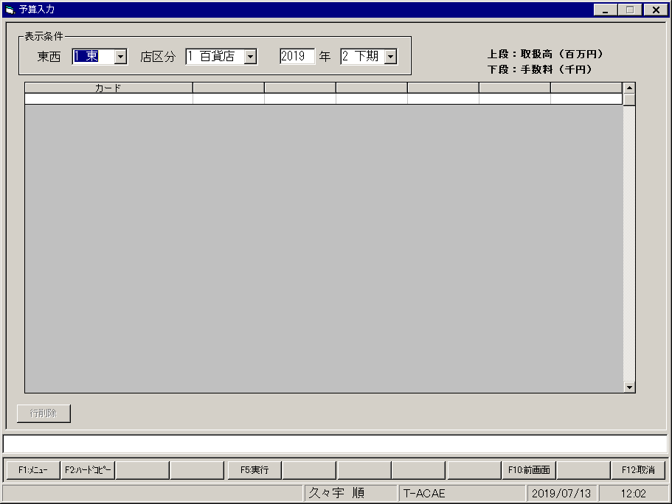
【画面レイアウト】

提携先手数料入力(一覧)
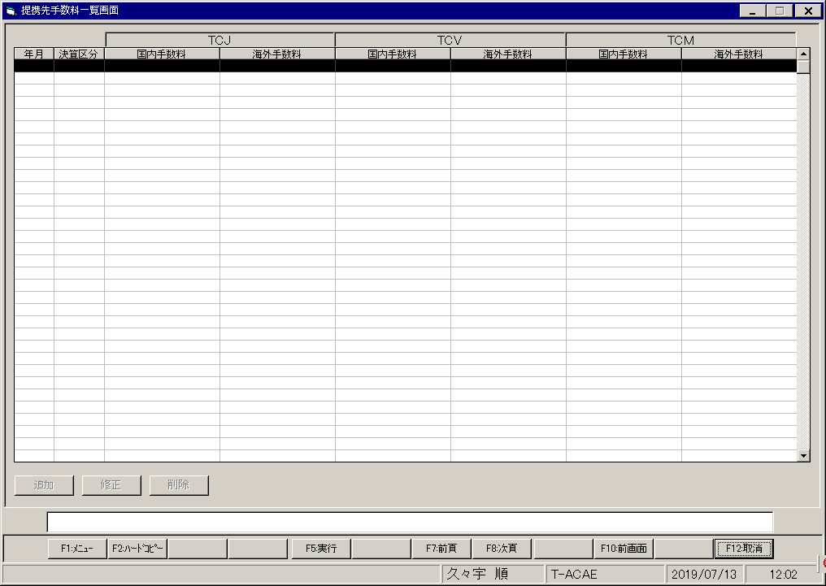
【画面レイアウト】

提携先別加盟店原伝精算表
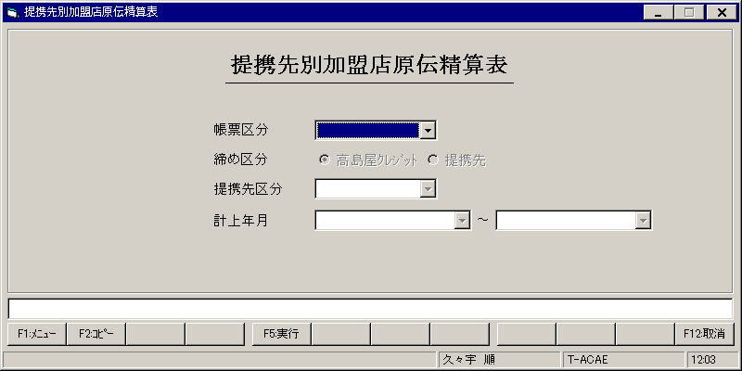
【画面レイアウト】

事務手数料算出メニュー
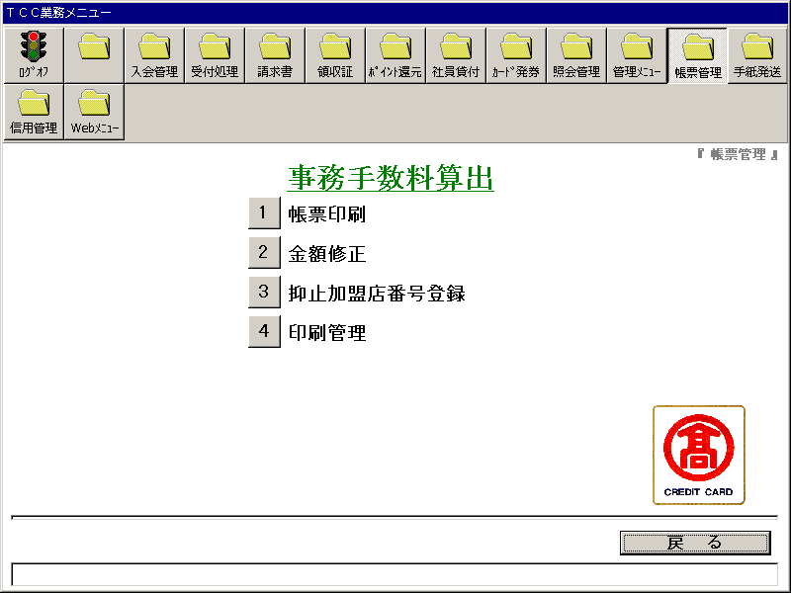
【画面レイアウト】

事務手数料算出・帳票印刷
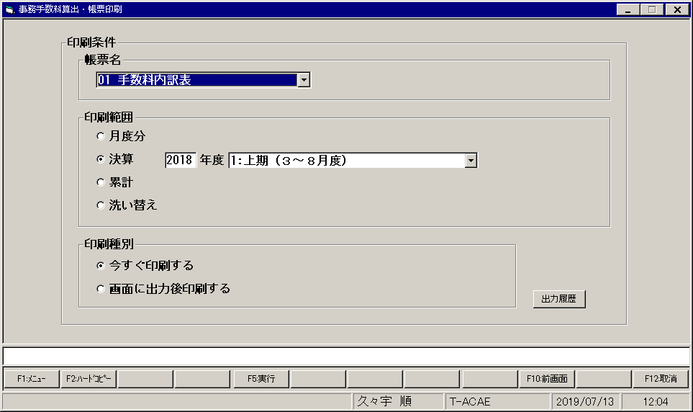
【画面レイアウト】

事務手数料算出・修正
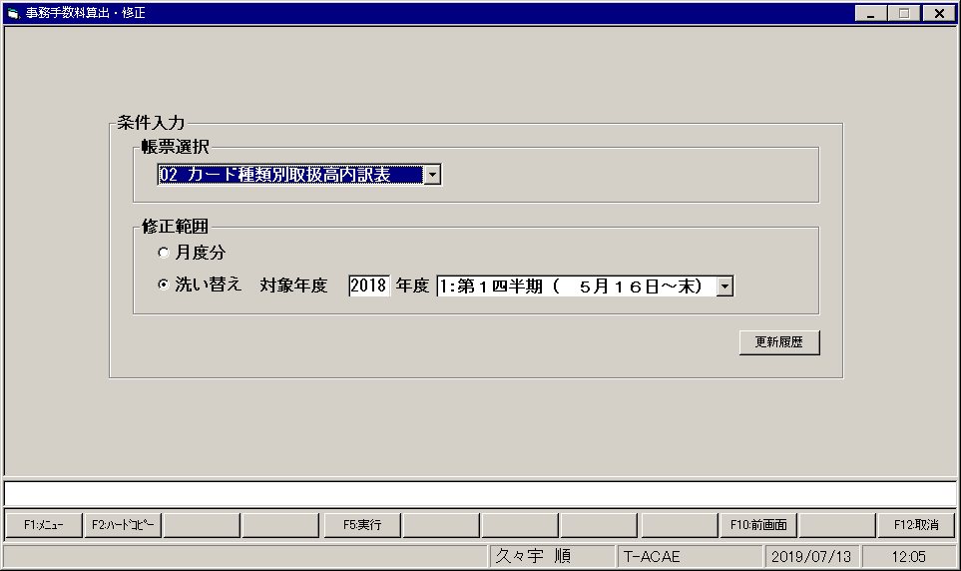
【画面レイアウト】

事務手数料算出・抑止加盟店番号登録
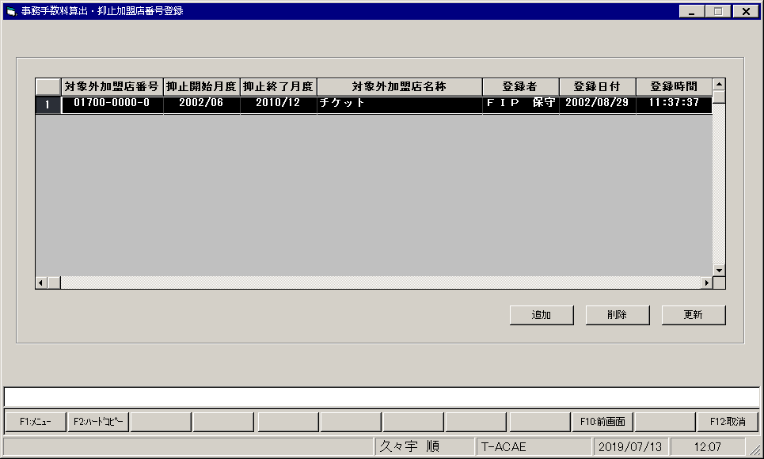
【画面レイアウト】

事務手数料算出・印刷管理
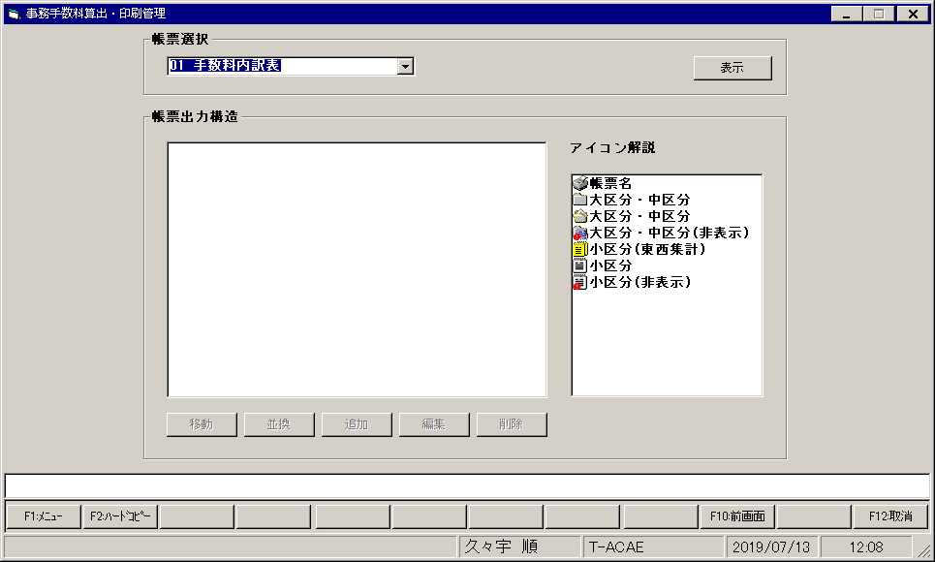
【画面レイアウト】

CIC信用情報登録データ取込
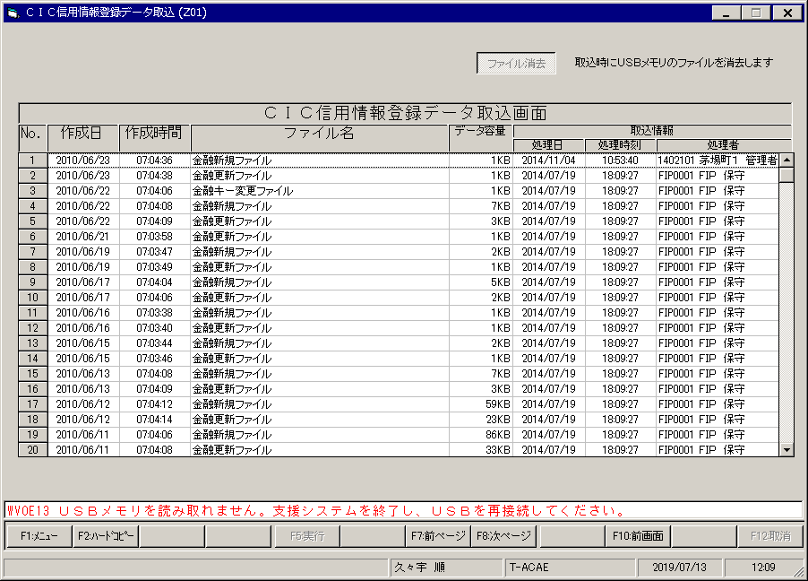
【画面レイアウト】

JICC信用情報登録データ取込
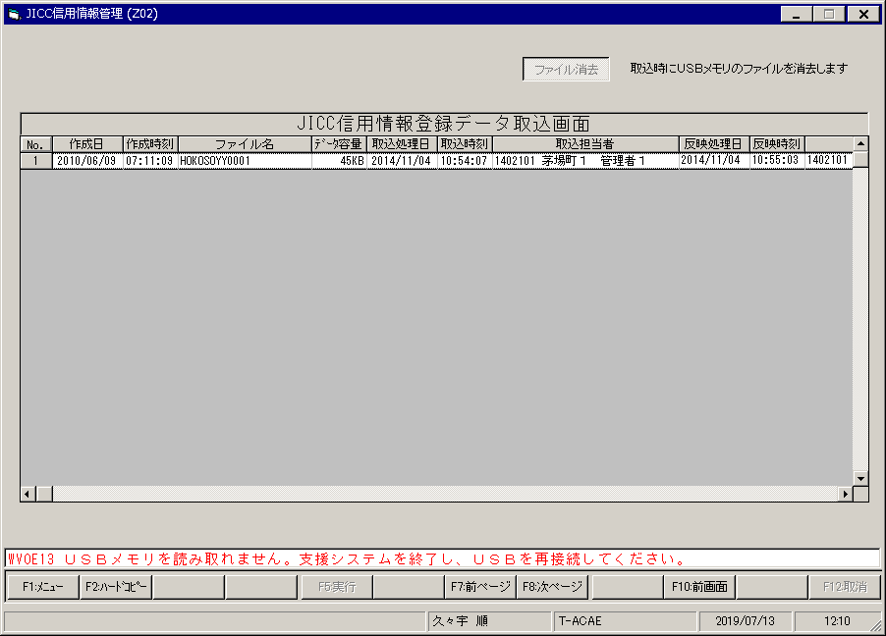
【画面レイアウト】

JICC信用情報結果反映
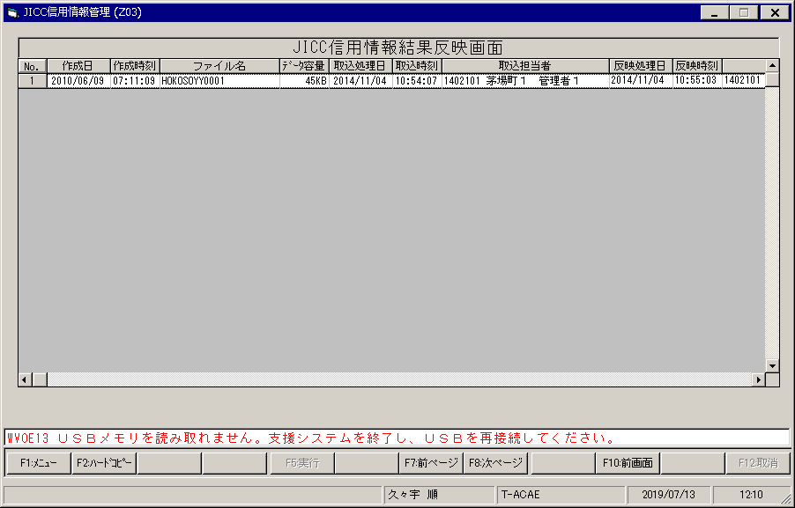
【画面レイアウト】

